Лист1
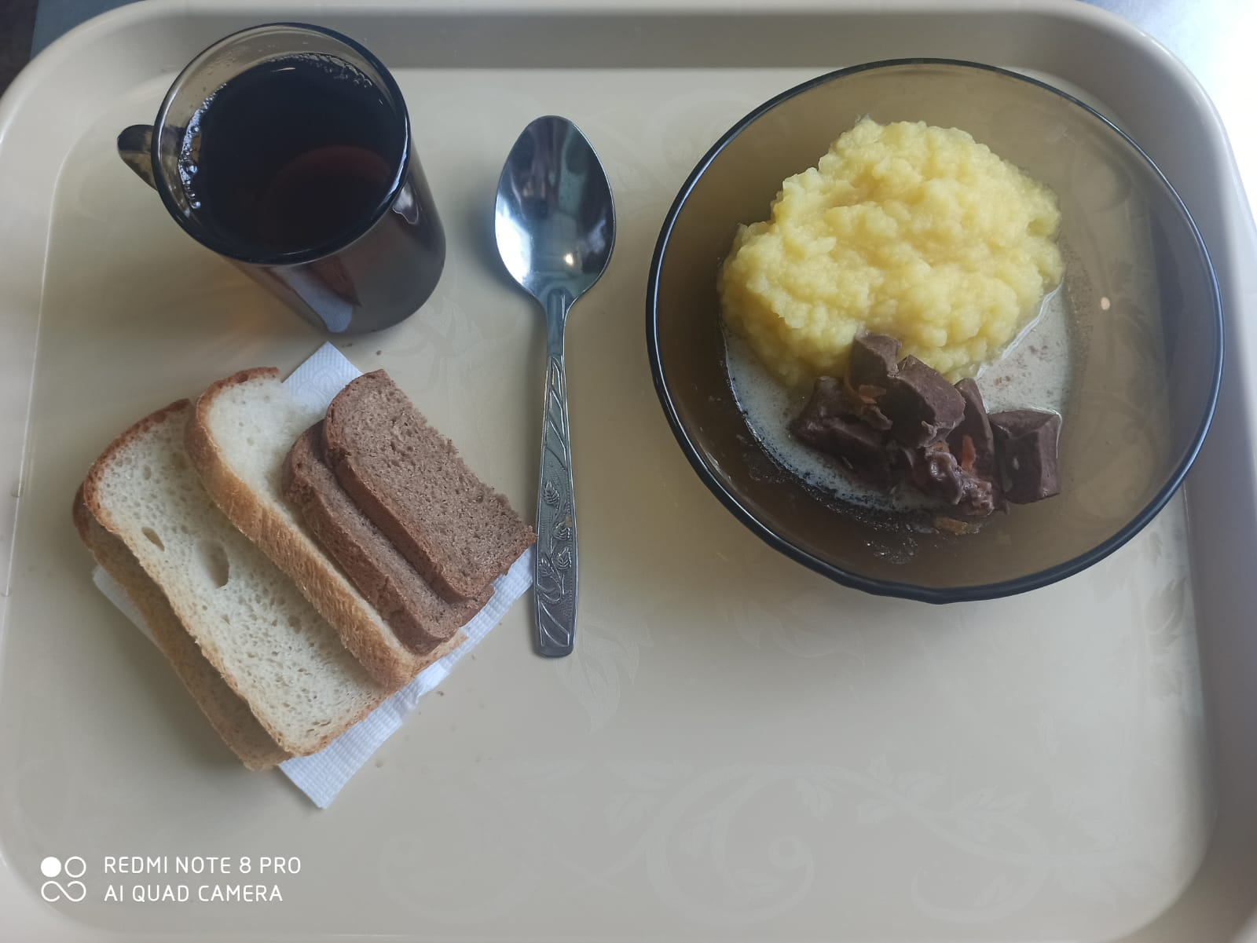
Школа | МБОУ ООШ №25 имени В.В.Буракова станицы Баракаевской |  |  | Отд./корп |  |  |  | День | 18.02.2022г

Прием пищи | Раздел | № рец. | Блюдо | Выход, г | Цена | Калорийность | Белки | Жиры | Углеводы

5-9 классы | Гор.блюдо | 408 | Сердце в соусе | 120 |  | 280.80 | 29.16 | 16.08 | 4.92
 | Гарнир | 426 | Картофель отварной | 150 |  | 146.02 | 2.85 | 6.15 | 19.05
 | Напиток | 493 | Чай с сахаром | 200 |  | 60.00 | 0.10 | 0.00 | 15.00
 | Хлеб | 109 | Хлеб ржаной | 26 |  | 45.24 | 1.71 | 0.31 | 13.00
 |  | 108 | Хлеб пшеничный | 40 |  | 94.00 | 3.04 | 0.32 | 31.10

 |  |  |  |  | 54.22р. | 626.06 | 36.86 | 22.86 | 83.07
Завтрак | Гор.блюдо | 408 | Сердце в соусе | 120 |  | 280.80 | 29.16 | 16.08 | 4.92
сотрудники | Гарнир | 426 | Картофель отварной | 150 |  | 146.02 | 2.85 | 6.15 | 19.05
 | Напиток | 493 | Чай с сахаром | 200 |  | 60.00 | 0.10 | 0.00 | 15.00
 | Хлеб | 109 | Хлеб ржаной | 26 |  | 45.24 | 1.71 | 0.31 | 13.00
 |  | 108 | Хлеб пшеничный | 40 |  | 94.00 | 3.04 | 0.32 | 31.10

 |  |  |  |  | 54.22р. | 626.06 | 36.86 | 22.86 | 83.07

